Sheet1
序号 | 图片描述 | 文字描述 | 提出日期 | 完成日期 | 备注
1 | 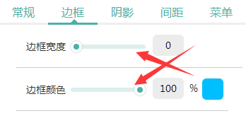 | 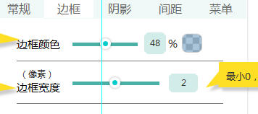 严格按照杜总需求文档 | 2017-06-07
2 | 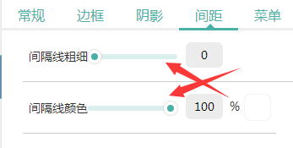 | 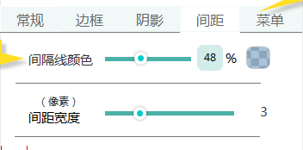 | 2017-06-07
3 | 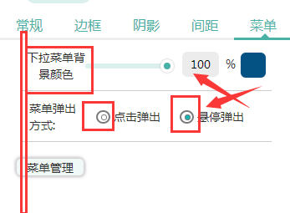 | 按钮样式要统一 | 2017-06-07
4 |  | 点击进入菜单管理弹窗 | 2017-06-07
7 |  | 2.大部分设置项都未进行初始化操作
10 |  | 4.设置窗内容高度与设置高度不符,底部有一节透明层
11 |  | 5.导航条设置圆角后,设置阴影依然是矩形
12 |  | 6.所有不带颜色只改数值的设置项 样式都错一节
16
17
18
19
20
21
22
23
24
25
26
27
28
29
30
31
32
33
34
35
36
37
38
39
40
41
42
43
44
45
46
47
48
49
50
51
52
53
54
55
56
57
58
59
60
61
62
63
64
65
66
67
68
69
70
71
72
73
74
75
76
77
78
79
80
81
82
83
84
85
86
87
88
89
90
91
92
93
94
95
96
97
98
99
100

